美的空调红外协议
参考：https://blog.csdn.net/qq_42278086/article/details/100849002 参考：https://www.scott-sloan.cn/archives/325/ | 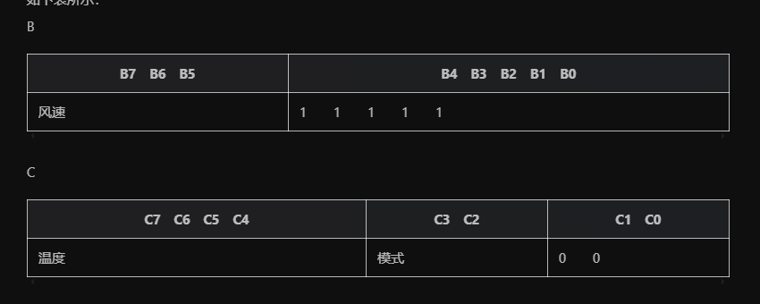 |  |  |  |  |  |  |  | 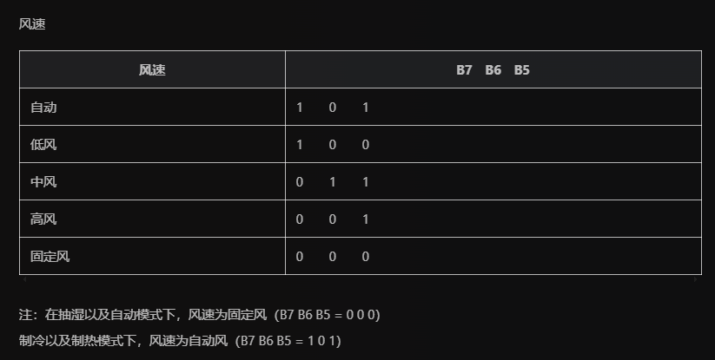 |  |  |  |  |  | 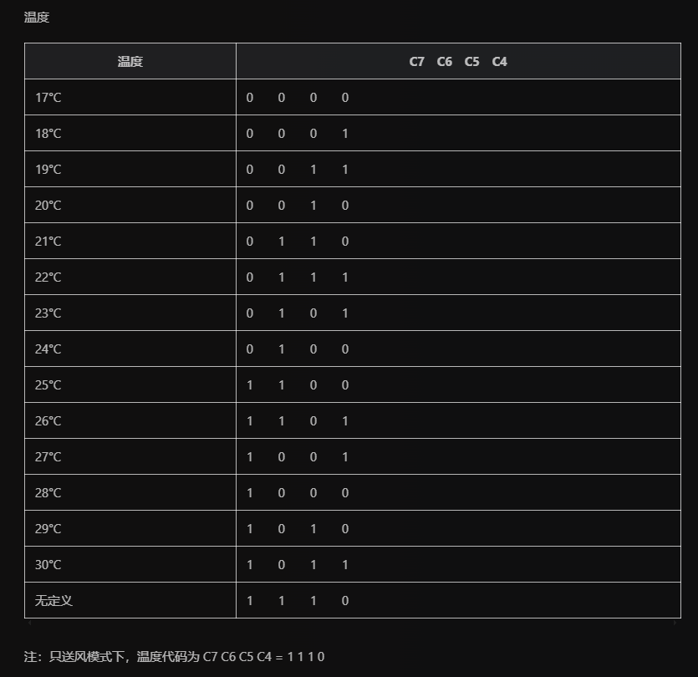 | 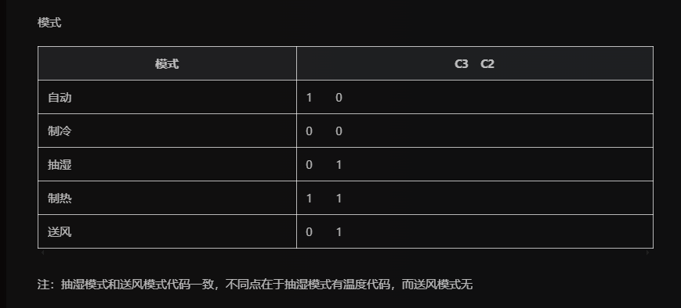 | 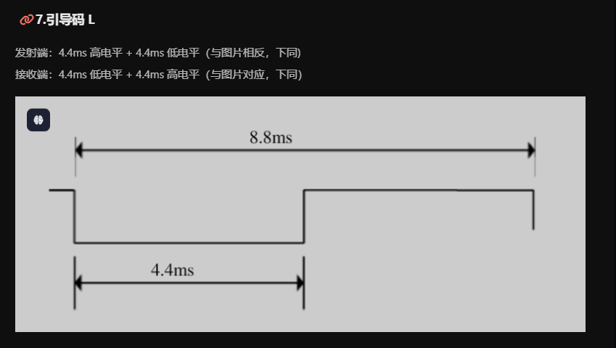 | 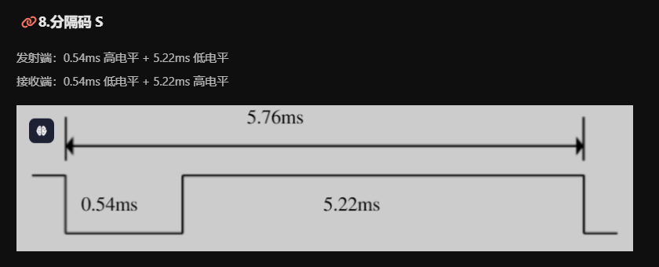 | 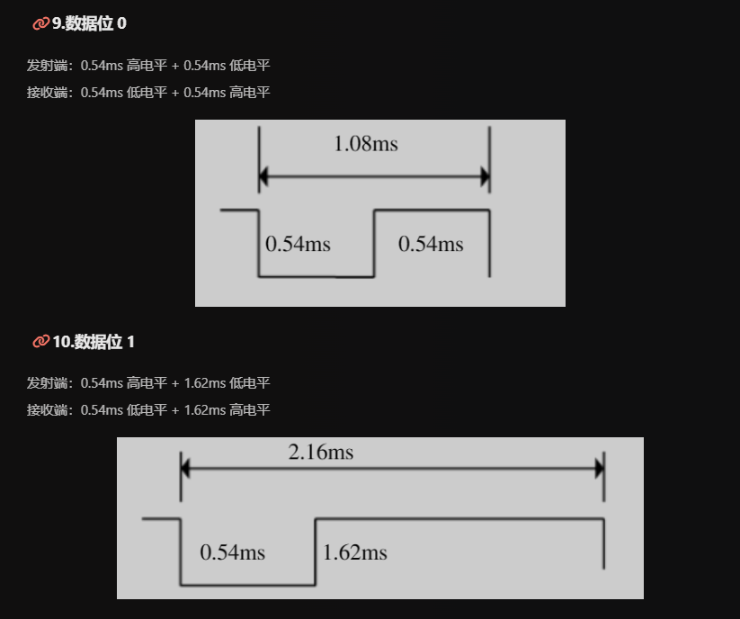
编码规范如下（一般情况）： L,A,A’,B,B’,C,C’, S, L,A,A’,B,B’,C,C’ | 自动 |  | 制冷 |  | 抽湿 |  | 制热 |  | 送风 |  | 关机 |  | 开机制冷
L为引导码，S为分隔码 | 标准输出：len:2048 |  | 标准输出：len:2048 |  | 标准输出：len:2048 |  | 标准输出：len:2048 |  | 标准输出：len:2048 |  | 标准输出：len:2048 |  | 标准输出：len:2048
L | 1C F2 59 F2 |  | 4E F2 24 F2 |  | 4D F2 27 F2 |  | 62 F2 14 F2 |  | 26 F2 50 F2 |  | 61 F2 14 F2 | 9 | 28 F2 4D F2 | 9
10110010 A为认别码(A=10110010，预留方案时A=10110111) | 0A FE 3A FB | 1 | 6D FE C2 FA | 1 | 59 FE ED FA | 1 | 6D FE C3 FA | 1 | 32 FE FD FA | 1 | 6C FE C2 FA | 1 | 47 FE EA FA | 1
 | 11 FE 7D FE | 0 | 83 FE 1F FE | 0 | 59 FE 47 FE | 0 | 83 FE 1F FE | 0 | 49 FE 59 FE | 0 | 84 FE 1E FE | 0 | 5E FE 45 FE | 0
 | 27 FE 33 FB | 1 | 84 FE C3 FA | 1 | 5A FE EC FA | 1 | 85 FE C2 FA | 1 | 48 FE FF FA | 1 | 84 FE C2 FA | 1 | 5E FE E9 FA | 1
 | 12 FE 34 FB | 1 | 84 FE C3 FA | 1 | 5A FE EA FA | 1 | 84 FE C3 FA | 1 | 47 FE FF FA | 1 | 84 FE C2 FA | 1 | 49 FE FC FA | 1
 | 11 FE 7C FE | 0 | 71 FE 31 FE | 0 | 5F FE 40 FE | 0 | 84 FE 1E FE | 0 | 5D FE 45 FE | 0 | 84 FE 1F FE | 0 | 5E FE 45 FE | 0
 | 27 FE 7A FE | 0 | 83 FE 1F FE | 0 | 5D FE 47 FE | 0 | 84 FE 1E FE | 0 | 49 FE 58 FE | 0 | 85 FE 1E FE | 0 | 5D FE 44 FE | 0
 | 27 FE 34 FB | 1 | 84 FE C3 FA | 1 | 5B FE EC FA | 1 | 84 FE C3 FA | 1 | 48 FE FE FA | 1 | 84 FE C3 FA | 1 | 5D FE EA FA | 1
 | 11 FE 7C FE | 0 | 84 FE 1E FE | 0 | 5B FE 47 FE | 0 | 83 FE 1E FE | 0 | 49 FE 59 FE | 0 | 83 FE 1E FE | 0 | 5D FE 45 FE | 0
01001101 A’为A的反码（01001101） | 27 FE 7B FE | 0 | 73 FE 2F FE | 0 | 5B FE 48 FE | 0 | 84 FE 1F FE | 0 | 49 FE 58 FE | 0 | 84 FE 1E FE | 0 | 49 FE 59 FE | 0
 | 27 FE 32 FB | 1 | 83 FE C3 FA | 1 | 5B FE EB FA | 1 | 58 FE EF FA | 1 | 48 FE FE FA | 1 | 83 FE C3 FA | 1 | 5C FE E9 FA | 1
 | 13 FE 7C FE | 0 | 84 FE 1E FE | 0 | 6B FE 37 FE | 0 | 83 FE 1E FE | 0 | 47 FE 5B FE | 0 | 83 FE 1E FE | 0 | 45 FE 5E FE | 0
 | 27 FE 7C FE | 0 | 84 FE 1E FE | 0 | 5B FE 48 FE | 0 | 84 FE 1E FE | 0 | 49 FE 59 FE | 0 | 84 FE 1F FE | 0 | 5D FE 45 FE | 0
 | 3B FE 1E FB | 1 | 84 FE C3 FA | 1 | 5A FE EC FA | 1 | 83 FE C3 FA | 1 | 4A FE FD FA | 1 | 83 FE C3 FA | 1 | 5D FE EA FA | 1
 | 12 FE 33 FB | 1 | 83 FE C2 FA | 1 | 5C FE EA FA | 1 | 58 FE EF FA | 1 | 48 FE FE FA | 1 | 83 FE C3 FA | 1 | 5D FE E7 FA | 1
 | 13 FE 7B FE | 0 | 72 FE 2F FE | 0 | 65 FE 3D FE | 0 | 84 FE 1E FE | 0 | 5D FE 45 FE | 0 | 83 FE 1F FE | 0 | 5E FE 45 FE | 0
 | 28 FE 33 FB | 1 | 83 FE C2 FA | 1 | 5C FE EB FA | 1 | 84 FE C3 FA | 1 | 48 FE FF FA | 1 | 84 FE C3 FA | 1 | 5D FE E9 FA | 1
B 高三位（B7 B6 B6）表示风速 | 13 FE 7A FE | 0 | 82 FE C3 FA | 1 | 5A FE 48 FE | 0 | 83 FE C3 FA | 1 | 50 FE F5 FA | 1 | 84 FE 1E FE | 0 | 5E FE E9 FA | 1
 | 3C FE 66 FE | 0 | 83 FE 1F FE | 0 | 5B FE 48 FE | 0 | 84 FE 1F FE | 0 | 49 FE 59 FE | 0 | 84 FE C3 FA | 1 | 5E FE 44 FE | 0
 | 3C FE 66 FE | 0 | 84 FE C2 FA | 1 | 5B FE 48 FE | 0 | 5B FE ED FA | 1 | 49 FE FE FA | 1 | 83 FE C3 FA | 1 | 5C FE EA FA | 1
 | 3D FE 1D FB | 1 | 82 FE C3 FA | 1 | 59 FE ED FA | 1 | 83 FE C2 FA | 1 | 4A FE FD FA | 1 | 83 FE C3 FA | 1 | 5D FE E8 FA | 1
 | 12 FE 34 FB | 1 | 83 FE C2 FA | 1 | 43 FE 03 FB | 1 | 84 FE C3 FA | 1 | 49 FE FD FA | 1 | 83 FE C2 FA | 1 | 5E FE E8 FA | 1
 | 26 FE 21 FB | 1 | 83 FE C2 FA | 1 | 5B FE EB FA | 1 | 83 FE C2 FA | 1 | 49 FE FD FA | 1 | 83 FE 1F FE | 0 | 5E FE E8 FA | 1
 | 09 FE 3B FB | 1 | 83 FE C2 FA | 1 | 5B FE EA FA | 1 | 83 FE C3 FA | 1 | 49 FE FD FA | 1 | 84 FE C3 FA | 1 | 47 FE FF FA | 1
 | 28 FE 1E FB | 1 | 83 FE C3 FA | 1 | 5B FE EB FA | 1 | 83 FE C2 FA | 1 | 48 FE FD FA | 1 | 82 FE C3 FA | 1 | 5D FE E9 FA | 1
B' | 29 FE 1E FB | 1 | 72 FE 2F FE | 0 | 6A FE DB FA | 1 | 83 FE 1E FE | 0 | 49 FE 5A FE | 0 | 83 FE C3 FA | 1 | 5D FE 44 FE | 0
 | 28 FE 1F FB | 1 | 84 FE C2 FA | 1 | 69 FE DC FA | 1 | 84 FE C4 FA | 1 | 4A FE FC FA | 1 | 84 FE 1E FE | 0 | 5C FE E9 FA | 1
 | 27 FE 1E FB | 1 | 72 FE 2F FE | 0 | 5A FE ED FA | 1 | 83 FE 1F FE | 0 | 49 FE 5A FE | 0 | 84 FE 1E FE | 0 | 29 FE 7A FE | 0
 | 28 FE 64 FE | 0 | 84 FE 1E FE | 0 | 5A FE 46 FE | 0 | 84 FE 1E FE | 0 | 4A FE 59 FE | 0 | 84 FE 1F FE | 0 | 5D FE 44 FE | 0
 | 3E FE 65 FE | 0 | 84 FE 1E FE | 0 | 6F FE 35 FE | 0 | 6D FE 35 FE | 0 | 48 FE 5A FE | 0 | 83 FE 20 FE | 0 | 5D FE 45 FE | 0
 | 3F FE 63 FE | 0 | 84 FE 1F FE | 0 | 5B FE 47 FE | 0 | 83 FE 1F FE | 0 | 49 FE 5A FE | 0 | 84 FE C3 FA | 1 | 5E FE 45 FE | 0
 | 3F FE 63 FE | 0 | 84 FE 1E FE | 0 | 5A FE 49 FE | 0 | 84 FE 1F FE | 0 | 48 FE 5A FE | 0 | 82 FE 1F FE | 0 | 5E FE 45 FE | 0
 | 3F FE 64 FE | 0 | 80 FE 22 FE | 0 | 5A FE 47 FE | 0 | 72 FE 2F FE | 0 | 46 FE 5D FE | 0 | 84 FE 1E FE | 0 | 5E FE 46 FE | 0
C | 3F FE 1B FB | 1 | 84 FE C3 FA | 1 | 66 FE E0 FA | 1 | 84 FE C3 FA | 1 | 49 FE FD FA | 1 | 84 FE C4 FA | 1 | 5E FE E8 FA | 1
 | 2A FE 1B FB | 1 | 83 FE C2 FA | 1 | 5B FE EC FA | 1 | 84 FE C3 FA | 1 | 4A FE FD FA | 1 | 73 FE D3 FA | 1 | 48 FE FD FA | 1
 | 2B FE 63 FE | 0 | 72 FE 2E FE | 0 | 5B FE 46 FE | 0 | 59 FE 48 FE | 0 | 48 FE FD FA | 1 | 83 FE C3 FA | 1 | 53 FE 4F FE | 0
 | 40 FE 1B FB | 1 | 72 FE D3 FA | 1 | 5B FE EC FA | 1 | 84 FE C2 FA | 1 | 49 FE 5A FE | 0 | 83 FE 1F FE | 0 | 48 FE 5A FE | 0
 | 2A FE 1C FB | 1 | 57 FE 4A FE | 0 | 5B FE 47 FE | 0 | 83 FE C2 FA | 1 | 4A FE 58 FE | 0 | 83 FE 1F FE | 0 | 5D FE 46 FE | 0
 | 2A FE 64 FE | 0 | 83 FE 1E FE | 0 | 5B FE EB FA | 1 | 83 FE C2 FA | 1 | 48 FE FE FA | 1 | 84 FE 1E FE | 0 | 5E FE 45 FE | 0
 | 41 FE 62 FE | 0 | 84 FE 1E FE | 0 | 6F FE 34 FE | 0 | 84 FE 1E FE | 0 | 49 FE 59 FE | 0 | 83 FE 1E FE | 0 | 5D FE 45 FE | 0
 | 40 FE 62 FE | 0 | 84 FE 1F FE | 0 | 5B FE 48 FE | 0 | 84 FE 1F FE | 0 | 4A FE 59 FE | 0 | 74 FE 2F FE | 0 | 42 FE 60 FE | 0
C' | 40 FE 62 FE | 0 | 83 FE 1E FE | 0 | 60 FE 44 FE | 0 | 83 FE 1E FE | 0 | 48 FE 5A FE | 0 | 83 FE 1F FE | 0 | 4A FE 59 FE | 0
 | 42 FE 61 FE | 0 | 84 FE 1F FE | 0 | 59 FE 48 FE | 0 | 73 FE 30 FE | 0 | 49 FE 5A FE | 0 | 84 FE 1E FE | 0 | 48 FE 5A FE | 0
 | 41 FE 1A FB | 1 | 84 FE C3 FA | 1 | 5A FE EB FA | 1 | 84 FE C3 FA | 1 | 47 FE 5B FE | 0 | 83 FE 1E FE | 0 | 5D FE E9 FA | 1
 | 2C FE 61 FE | 0 | 83 FE 1E FE | 0 | 5A FE 48 FE | 0 | 83 FE 1E FE | 0 | 46 FE 00 FB | 1 | 83 FE C4 FA | 1 | 25 FE 20 FB | 1
 | 41 FE 61 FE | 0 | 84 FE C2 FA | 1 | 59 FE EC FA | 1 | 72 FE 2F FE | 0 | 48 FE FE FA | 1 | 83 FE C3 FA | 1 | 5D FE E9 FA | 1
 | 41 FE 19 FB | 1 | 83 FE C2 FA | 1 | 5B FE 48 FE | 0 | 73 FE 30 FE | 0 | 49 FE 59 FE | 0 | 82 FE C3 FA | 1 | 5D FE E8 FA | 1
 | 2D FE 19 FB | 1 | 83 FE C2 FA | 1 | 46 FE 00 FB | 1 | 84 FE C3 FA | 1 | 4A FE FC FA | 1 | 83 FE C3 FA | 1 | 5D FE E8 FA | 1
 | 2D FE 19 FB | 1 | 82 FE C3 FA | 1 | 5E FE E7 FA | 1 | 83 FE C3 FA | 1 | 49 FE FD FA | 1 | 71 FE D4 FA | 1 | 5D FE E9 FA | 1
S | 2C FE DD EF | 0 | 71 FE AD EF | 0 | 62 FE A8 EF | 0 | 83 FE 9E EF | 0 | 49 FE D9 EF | 0 | 83 FE 9F EF | 0 | 5D FE C2 EF | 0
L | 49 F2 28 F2 | 9 | 4D F2 25 F2 | 9 | 4D F2 26 F2 | 9 | 60 F2 14 F2 | 9 | 24 F2 52 F2 | 9 | 50 F2 23 F2 | 9 | 26 F2 4F F2 | 9
A | 43 FE 04 FB | 1 | 6D FE C3 FA | 1 | 45 FE 01 FB | 1 | 41 FE EE FA | 1 | 44 FE EC FA | 1 | 6A FE C7 FA | 1 | 32 FE FD FA | 1
 | 42 FE 4B FE | 0 | 83 FE 1E FE | 0 | 44 FE 5D FE | 0 | 82 FE 1F FE | 0 | 46 FE 5B FE | 0 | 72 FE 2F FE | 0 | 5D FE 45 FE | 0
 | 58 FE 02 FB | 1 | 74 FE D3 FA | 1 | 5B FE EB FA | 1 | 84 FE C3 FA | 1 | 49 FE FD FA | 1 | 75 FE D2 FA | 1 | 48 FE FD FA | 1
 | 43 FE 03 FB | 1 | 73 FE D3 FA | 1 | 45 FE 01 FB | 1 | 82 FE C3 FA | 1 | 48 FE FF FA | 1 | 74 FE D3 FA | 1 | 5D FE E8 FA | 1
 | 43 FE 4B FE | 0 | 83 FE 1F FE | 0 | 45 FE 5C FE | 0 | 82 FE 1F FE | 0 | 49 FE 59 FE | 0 | 72 FE 2F FE | 0 | 5D FE 45 FE | 0
 | 59 FE 4A FE | 0 | 75 FE 2E FE | 0 | 5B FE 47 FE | 0 | 84 FE 1E FE | 0 | 47 FE 5B FE | 0 | 5F FE 43 FE | 0 | 5E FE 45 FE | 0
 | 56 FE 04 FB | 1 | 75 FE D2 FA | 1 | 46 FE 00 FB | 1 | 84 FE C4 FA | 1 | 46 FE 00 FB | 1 | 73 FE D3 FA | 1 | 49 FE FD FA | 1
 | 44 FE 49 FE | 0 | 83 FE 1F FE | 0 | 55 FE 4C FE | 0 | 73 FE 2F FE | 0 | 47 FE 5C FE | 0 | 72 FE 2F FE | 0 | 48 FE 5B FE | 0
A’ | 5A FE 48 FE | 0 | 59 FE 4A FE | 0 | 5A FE 48 FE | 0 | 84 FE 1E FE | 0 | 45 FE 5D FE | 0 | 5E FE 44 FE | 0 | 47 FE 5B FE | 0
 | 6C FE EE FA | 1 | 74 FE D2 FA | 1 | 5A FE EC FA | 1 | 84 FE C3 FA | 1 | 46 FE 00 FB | 1 | 5E FE E9 FA | 1 | 5D FE E9 FA | 1
 | 46 FE 47 FE | 0 | 83 FE 1F FE | 0 | 5A FE 48 FE | 0 | 83 FE 1F FE | 0 | 47 FE 5C FE | 0 | 5D FE 45 FE | 0 | 48 FE 5A FE | 0
 | 6C FE 36 FE | 0 | 73 FE 2F FE | 0 | 5B FE 49 FE | 0 | 75 FE 2E FE | 0 | 45 FE 5E FE | 0 | 5D FE 46 FE | 0 | 5D FE 46 FE | 0
 | 6D FE EF FA | 1 | 75 FE D1 FA | 1 | 5B FE EB FA | 1 | 84 FE C2 FA | 1 | 44 FE 01 FB | 1 | 5B FE EA FA | 1 | 49 FE FD FA | 1
 | 59 FE EE FA | 1 | 72 FE D3 FA | 1 | 45 FE 01 FB | 1 | 83 FE C2 FA | 1 | 44 FE 01 FB | 1 | 48 FE FE FA | 1 | 4A FE FD FA | 1
 | 47 FE 48 FE | 0 | 74 FE 2D FE | 0 | 5A FE 48 FE | 0 | 72 FE 2F FE | 0 | 42 FE 5F FE | 0 | 48 FE 5A FE | 0 | 49 FE 59 FE | 0
 | 58 FE 03 FB | 1 | 73 FE D3 FA | 1 | 5B FE EC FA | 1 | 74 FE D3 FA | 1 | 41 FE 18 FB | 1 | 48 FE FF FA | 1 | 4A FE FD FA | 1
B | 58 FE 35 FE | 0 | 41 FE 04 FB | 1 | 59 FE 48 FE | 0 | 41 FE 05 FB | 1 | 30 FE 16 FB | 1 | 47 FE 5B FE | 0 | 4A FE FC FA | 1
 | 67 FE 3B FE | 0 | 73 FE 2F FE | 0 | 5B FE 48 FE | 0 | 73 FE 2F FE | 0 | 2D FE 62 FE | 0 | 45 FE 00 FB | 1 | 49 FE 59 FE | 0
 | 59 FE 48 FE | 0 | 5D FE E8 FA | 1 | 5A FE 47 FE | 0 | 74 FE D2 FA | 1 | 42 FE 19 FB | 1 | 46 FE FF FA | 1 | 27 FE 1F FB | 1
 | 5B FE 00 FB | 1 | 72 FE D4 FA | 1 | 5A FE EC FA | 1 | 73 FE D3 FA | 1 | 2E FE 18 FB | 1 | 44 FE 01 FB | 1 | 48 FE FE FA | 1
 | 46 FE 00 FB | 1 | 43 FE 01 FB | 1 | 58 FE ED FA | 1 | 54 FE F2 FA | 1 | 2E FE 19 FB | 1 | 44 FE 03 FB | 1 | 4A FE FC FA | 1
 | 46 FE 00 FB | 1 | 5E FE E6 FA | 1 | 58 FE EE FA | 1 | 5D FE E8 FA | 1 | 2D FE 18 FB | 1 | 46 FE 5C FE | 0 | 49 FE FD FA | 1
 | 59 FE ED FA | 1 | 5E FE E7 FA | 1 | 57 FE EE FA | 1 | 5E FE E8 FA | 1 | 2E FE 18 FB | 1 | 45 FE 16 FB | 1 | 49 FE FC FA | 1
 | 46 FE FF FA | 1 | 5E FE E8 FA | 1 | 57 FE EE FA | 1 | 60 FE E7 FA | 1 | 2D FE 19 FB | 1 | 30 FE 17 FB | 1 | 47 FE FE FA | 1
B' | 27 FE 1F FB | 1 | 5E FE 43 FE | 0 | 57 FE EE FA | 1 | 5E FE 43 FE | 0 | 30 FE 5D FE | 0 | 30 FE 16 FB | 1 | 21 FE 82 FE | 0
 | 47 FE FF FA | 1 | 5D FE E7 FA | 1 | 57 FE EE FA | 1 | 5E FE E9 FA | 1 | 45 FE 15 FB | 1 | 2E FE 5F FE | 0 | 44 FE 01 FB | 1
 | 5A FE ED FA | 1 | 48 FE 5B FE | 0 | 57 FE EE FA | 1 | 5B FE 46 FE | 0 | 45 FE 49 FE | 0 | 42 FE 60 FE | 0 | 47 FE 5B FE | 0
 | 46 FE 47 FE | 0 | 48 FE 59 FE | 0 | 59 FE 49 FE | 0 | 5D FE 46 FE | 0 | 46 FE 5D FE | 0 | 42 FE 5F FE | 0 | 46 FE 5C FE | 0
 | 5B FE 47 FE | 0 | 47 FE 5A FE | 0 | 59 FE 49 FE | 0 | 49 FE 5A FE | 0 | 5B FE 48 FE | 0 | 45 FE 5D FE | 0 | 45 FE 5D FE | 0
 | 6D FE 34 FE | 0 | 43 FE 5E FE | 0 | 59 FE 49 FE | 0 | 49 FE 59 FE | 0 | 5B FE 46 FE | 0 | 45 FE 16 FB | 1 | 43 FE 5F FE | 0
 | 5C FE 45 FE | 0 | 48 FE 5A FE | 0 | 58 FE 49 FE | 0 | 48 FE 5A FE | 0 | 5B FE 47 FE | 0 | 2F FE 5E FE | 0 | 45 FE 5E FE | 0
 | 5C FE 46 FE | 0 | 47 FE 5B FE | 0 | 5A FE 4A FE | 0 | 48 FE 5B FE | 0 | 5A FE 48 FE | 0 | 44 FE 5F FE | 0 | 43 FE 60 FE | 0
C | 6F FE EC FA | 1 | 47 FE FE FA | 1 | 59 FE EE FA | 1 | 47 FE FF FA | 1 | 5D FE EA FA | 1 | 44 FE 16 FB | 1 | 43 FE 02 FB | 1
 | 5A FE EB FA | 1 | 22 FE 24 FB | 1 | 59 FE EE FA | 1 | 46 FE 01 FB | 1 | 5C FE EA FA | 1 | 32 FE 13 FB | 1 | 41 FE 05 FB | 1
 | 5A FE 46 FE | 0 | 45 FE 5E FE | 0 | 59 FE 48 FE | 0 | 45 FE 5D FE | 0 | 5D FE E9 FA | 1 | 32 FE 12 FB | 1 | 42 FE 61 FE | 0
 | 5D FE EA FA | 1 | 45 FE 02 FB | 1 | 5A FE ED FA | 1 | 48 FE FE FA | 1 | 5D FE 46 FE | 0 | 4A FE 47 FE | 0 | 2C FE 77 FE | 0
 | 5B FE E9 FA | 1 | 45 FE 5E FE | 0 | 59 FE 48 FE | 0 | 47 FE FF FA | 1 | 5C FE 47 FE | 0 | 5A FE 48 FE | 0 | 43 FE 5F FE | 0
 | 5C FE 45 FE | 0 | 45 FE 5C FE | 0 | 59 FE EC FA | 1 | 47 FE 00 FB | 1 | 5C FE EA FA | 1 | 5B FE 47 FE | 0 | 42 FE 5F FE | 0
 | 5E FE 45 FE | 0 | 44 FE 5D FE | 0 | 59 FE 48 FE | 0 | 46 FE 5D FE | 0 | 5D FE 46 FE | 0 | 5B FE 47 FE | 0 | 40 FE 62 FE | 0
 | 5E FE 44 FE | 0 | 22 FE 80 FE | 0 | 5A FE 48 FE | 0 | 46 FE 5D FE | 0 | 5C FE 47 FE | 0 | 5B FE 47 FE | 0 | 43 FE 60 FE | 0
C' | 5E FE 32 FE | 0 | 43 FE 5E FE | 0 | 5A FE 47 FE | 0 | 46 FE 5C FE | 0 | 5D FE 46 FE | 0 | 5C FE 46 FE | 0 | 43 FE 5E FE | 0
 | 6F FE 43 FE | 0 | 44 FE 5F FE | 0 | 5B FE 48 FE | 0 | 46 FE 5E FE | 0 | 5B FE 47 FE | 0 | 5B FE 47 FE | 0 | 44 FE 5F FE | 0
 | 60 FE EA FA | 1 | 43 FE 17 FB | 1 | 5B FE EA FA | 1 | 46 FE 16 FB | 1 | 5D FE 46 FE | 0 | 5D FE 46 FE | 0 | 44 FE 17 FB | 1
 | 5C FE 33 FE | 0 | 2F FE 5D FE | 0 | 5B FE 47 FE | 0 | 31 FE 5D FE | 0 | 70 FE D6 FA | 1 | 70 FE D6 FA | 1 | 13 FE 34 FB | 1
 | 6E FE 34 FE | 0 | 44 FE 17 FB | 1 | 5A FE EB FA | 1 | 45 FE 5E FE | 0 | 70 FE D6 FA | 1 | 70 FE D6 FA | 1 | 31 FE 15 FB | 1
 | 6E FE EA FA | 1 | 2F FE 16 FB | 1 | 5B FE 48 FE | 0 | 45 FE 5D FE | 0 | 6F FE 33 FE | 0 | 6A FE DC FA | 1 | 0C FE 39 FB | 1
 | 5B FE EA FA | 1 | 2E FE 16 FB | 1 | 2D FE 18 FB | 1 | 44 FE 18 FB | 1 | 71 FE D7 FA | 1 | 70 FE D6 FA | 1 | 47 FE FF FA | 1
 | 5B FE EA FA | 1 | 09 FE 3C FB | 1 | 5A FE EB FA | 1 | 32 FE 14 FB | 1 | 70 FE D6 FA | 1 | 71 FE D5 FA | 1 | 47 FE FE FA | 1
 | 48 FE C2 EF | 0 | 30 FE D9 EF | 0 | 5A FE AF EF | 0 | 32 FE D9 EF | 0 | 6F FE AE EF | 0 | 71 FE FF FF | 0 | 4A FE C3 EF | 0
 | 4E F2 22 F2 | 9 | 24 F2 4E F2 | 9 | 4E F2 24 F2 | 9 | 3B F2 39 F2 | 9 | 52 F2 23 F2 | 9 | FF FF FF FF | 0 | 3D F2 39 F2 | 9
 | 5C FE E9 FA | 1 | 49 FE EA FA | 1 | 44 FE 00 FB | 1 | 48 FE EA FA | 1 | 5F FE D6 FA | 1 | FF FF FF FF | 0 | 49 FE EB FA | 1
 | 5D FE E8 FA | 1 | 5C FE EA FA | 1 | 5B FE EA FA | 1 | 5B FE EB FA | 1 | 70 FE D6 FA | 1 | FF FF FF FF | 0 | 5C FE EB FA | 1
 | 5D FE 34 FE | 0 | 5C FE 46 FE | 0 | 5D FE 46 FE | 0 | 5B FE 46 FE | 0 | 70 FE 32 FE | 0 | FF FF FF FF | 0 | 5C FE 46 FE | 0
 | 6D FE E7 FA | 1 | 5B FE EA FA | 1 | 5C FE D9 FA | 1 | 5C FE EB FA | 1 | 70 FE D7 FA | 1 | FF FF FF FF | 0 | 5C FE EA FA | 1
 | 5E FE 35 FE | 0 | 5C FE 45 FE | 0 | 6D FE 44 FE | 0 | 6F FE 32 FE | 0 | 71 FE 31 FE | 0 | FF FF FF FF | 0 | 5D FE 45 FE | 0
 | 6D FE D7 FA | 1 | 5C FE E9 FA | 1 | 5D FE D9 FA | 1 | 5C FE E9 FA | 1 | 71 FE D7 FA | 1 | FF FF FF FF | 0 | 5D FE EA FA | 1
 | 6D FE 34 FE | 0 | 5D FE 46 FE | 0 | 6D FE 35 FE | 0 | 70 FE 32 FE | 0 | 71 FE 32 FE | 0 | FF FF FF FF | 0 | 58 FE 49 FE | 0
 | 6D FE D8 FA | 1 | 5C FE EA FA | 1 | 6D FE D8 FA | 1 | 5A FE ED FA | 1 | 71 FE D6 FA | 1 | FF FF FF FF | 0 | 70 FE D7 FA | 1
 | 6E FE 35 FE | 0 | 70 FE 32 FE | 0 | 6C FE 36 FE | 0 | 70 FE 33 FE | 0 | 70 FE 31 FE | 0 | FF FF FF FF | 0 | 70 FE 32 FE | 0
 | 6E FE D7 FA | 1 | 70 FE D6 FA | 1 | 6D FE D8 FA | 1 | 70 FE D5 FA | 1 | 70 FE D5 FA | 1 | FF FF FF FF | 0 | 70 FE D7 FA | 1
 | 6E FE D7 FA | 1 | 41 FE 05 FB | 1 | 6D FE D8 FA | 1 | 71 FE D5 FA | 1 | 71 FE D5 FA | 1 | FF FF FF FF | 0 | 6F FE D7 FA | 1
 | 6E FE 34 FE | 0 | 5C FE 46 FE | 0 | 6D FE 34 FE | 0 | 70 FE 31 FE | 0 | 71 FE 31 FE | 0 | FF FF FF FF | 0 | 70 FE 32 FE | 0
 | 6F FE 34 FE | 0 | 70 FE 32 FE | 0 | 6D FE 35 FE | 0 | 71 FE 32 FE | 0 | 72 FE 31 FE | 0 | FF FF FF FF | 0 | 70 FE 32 FE | 0
 | 6F FE D6 FA | 1 | 70 FE D7 FA | 1 | 6D FE D8 FA | 1 | 71 FE D6 FA | 1 | 60 FE E8 FA | 1 | FF FF FF FF | 0 | 71 FE D6 FA | 1
 | 6F FE 33 FE | 0 | 71 FE D6 FA | 1 | 6F FE 34 FE | 0 | 6F FE D6 FA | 1 | 71 FE D5 FA | 1 | FF FF FF FF | 0 | 58 FE EE FA | 1
 | 5A FE EB FA | 1 | 71 FE 32 FE | 0 | 6E FE D7 FA | 1 | 70 FE 32 FE | 0 | 5F FE 43 FE | 0 | FF FF FF FF | 0 | 70 FE 32 FE | 0
 | 6F FE 32 FE | 0 | 70 FE 31 FE | 0 | 6E FE 34 FE | 0 | 71 FE 31 FE | 0 | 60 FE 42 FE | 0 | FF FF FF FF | 0 | 70 FE 33 FE | 0
 | 70 FE 32 FE | 0 | 70 FE 32 FE | 0 | 6F FE 33 FE | 0 | 71 FE 31 FE | 0 | 60 FE 41 FE | 0 | FF FF FF FF | 0 | 70 FE 33 FE | 0
 | 70 FE 33 FE | 0 | 71 FE 31 FE | 0 | 6F FE 33 FE | 0 | 71 FE 31 FE | 0 | 61 FE 41 FE | 0 | FF FF FF FF | 0 | 70 FE 32 FE | 0
 | 70 FE 32 FE | 0 | 64 FE 3E FE | 0 | 70 FE 33 FE | 0 | 70 FE 32 FE | 0 | 62 FE 41 FE | 0 | FF FF FF FF | 0 | 70 FE 31 FE | 0
 | 71 FE 30 FE | 0 | 70 FE 32 FE | 0 | 70 FE 32 FE | 0 | 71 FE 32 FE | 0 | 61 FE 42 FE | 0 | FF FF FF FF | 0 | 70 FE 32 FE | 0
 | 72 FE 31 FE | 0 | 70 FE 31 FE | 0 | 70 FE 32 FE | 0 | 71 FE 31 FE | 0 | 61 FE 41 FE | 0 | FF FF FF FF | 0 | 71 FE 32 FE | 0
 | 72 FE 30 FE | 0 | 71 FE 31 FE | 0 | 70 FE 32 FE | 0 | 71 FE 31 FE | 0 | 61 FE 2E FE | 0 | FF FF FF FF | 0 | 70 FE 32 FE | 0
 | 72 FE 30 FE | 0 | 70 FE 31 FE | 0 | 71 FE 31 FE | 0 | 71 FE 31 FE | 0 | 74 FE 2F FE | 0 | FF FF FF FF | 0 | 71 FE 32 FE | 0
 | 73 FE 2F FE | 0 | 70 FE 32 FE | 0 | 71 FE 31 FE | 0 | 71 FE 31 FE | 0 | 74 FE 2E FE | 0 | FF FF FF FF | 0 | 71 FE 32 FE | 0
 | 74 FE 2E FE | 0 | 70 FE 31 FE | 0 | 72 FE 30 FE | 0 | 72 FE 31 FE | 0 | 74 FE 2F FE | 0 | FF FF FF FF | 0 | 71 FE 32 FE | 0
 | 74 FE 1B FE | 0 | 71 FE 32 FE | 0 | 72 FE 31 FE | 0 | 71 FE 30 FE | 0 | 73 FE 2E FE | 0 | FF FF FF FF | 0 | 70 FE 31 FE | 0
 | 87 FE 1B FE | 0 | 47 FE 5C FE | 0 | 73 FE 2F FE | 0 | 71 FE 31 FE | 0 | 74 FE 2F FE | 0 | FF FF FF FF | 0 | 71 FE 31 FE | 0
 | 73 FE 2F FE | 0 | 72 FE 31 FE | 0 | 74 FE 2F FE | 0 | 72 FE 31 FE | 0 | 74 FE 2E FE | 0 | FF FF FF FF | 0 | 71 FE 31 FE | 0
 | 87 FE 1B FE | 0 | 72 FE 30 FE | 0 | 74 FE 2D FE | 0 | 72 FE 30 FE | 0 | 74 FE 2E FE | 0 | FF FF FF FF | 0 | 5D FE 46 FE | 0
 | 87 FE 1A FE | 0 | 71 FE 31 FE | 0 | 75 FE 2E FE | 0 | 5E FE 44 FE | 0 | 75 FE 2E FE | 0 | FF FF FF FF | 0 | 71 FE 31 FE | 0
 | 74 FE 2D FE | 0 | 72 FE 30 FE | 0 | 74 FE 2E FE | 0 | 73 FE 30 FE | 0 | 74 FE 2E FE | 0 | FF FF FF FF | 0 | 5F FE 43 FE | 0
 | 87 FE 1A FE | 0 | 72 FE 30 FE | 0 | 74 FE 2E FE | 0 | 74 FE 2F FE | 0 | 74 FE 2E FE | 0 | FF FF FF FF | 0 | 72 FE 2F FE | 0
 | 86 FE 1C FE | 0 | 71 FE 30 FE | 0 | 75 FE 2E FE | 0 | 60 FE 43 FE | 0 | 73 FE 2F FE | 0 | FF FF FF FF | 0 | 73 FE 2F FE | 0
 | 87 FE 1B FE | 0 | 5E FE 43 FE | 0 | 75 FE 2E FE | 0 | 61 FE 42 FE | 0 | 74 FE 2E FE | 0 | FF FF FF FF | 0 | 60 FE 41 FE | 0
 | 74 FE 2E FE | 0 | 73 FE 2F FE | 0 | 74 FE 2D FE | 0 | 61 FE 2F FE | 0 | 74 FE 2E FE | 0 | FF FF FF FF | 0 | 60 FE 42 FE | 0
 | 87 FE 1A FE | 0 | 70 FE 31 FE | 0 | 75 FE 2D FE | 0 | 74 FE 2F FE | 0 | 75 FE 2F FE | 0 | FF FF FF FF | 0 | 61 FE 41 FE | 0
 | 88 FE 1B FE | 0 | 60 FE 41 FE | 0 | 75 FE 2D FE | 0 | 74 FE 2E FE | 0 | 74 FE 2E FE | 0 | FF FF FF FF | 0 | 62 FE 42 FE | 0
 | 87 FE 1A FE | 0 | 61 FE 2E FE | 0 | 75 FE 1A FE | 0 | 73 FE 2F FE | 0 | 74 FE 2E FE | 0 | FF FF FF FF | 0 | 61 FE 2F FE | 0
 | 80 FE 22 FE | 0 | 74 FE 40 FE | 0 | 87 FE 1B FE | 0 | 74 FE 2F FE | 0 | 73 FE 2F FE | 0 | FF FF FF FF | 0 | 73 FE 2F FE | 0
 | 88 FE 1B FE | 0 | 62 FE 2E FE | 0 | 88 FE 1A FE | 0 | 73 FE 2F FE | 0 | 75 FE 2D FE | 0 | FF FF FF FF | 0 | 74 FE 2E FE | 0
 | 75 FE 2D FE | 0 | 72 FE 30 FE | 0 | 88 FE 1A FE | 0 | 74 FE 2E FE | 0 | 74 FE 2E FE | 0 | FF FF FF FF | 0 | 74 FE 2E FE | 0
 | 88 FE BE FA | 1 | 74 FE E6 FA | 1 | 88 FE BE FA | 1 | 74 FE E7 FA | 1 | 74 FE D1 FA | 1 | FF FF FF FF | 0 | 74 FE E6 FA | 1
 | 86 FE C0 FA | 1 | 5E FE E7 FA | 1 | 88 FE BE FA | 1 | 5F FE E7 FA | 1 | 74 FE D3 FA | 1 | FF FF FF FF | 0 | 60 FE E6 FA | 1
 | 75 FE D1 FA | 1 | 5F FE E6 FA | 1 | 73 FE D2 FA | 1 | 60 FE E5 FA | 1 | 74 FE D2 FA | 1 | FF FF FF FF | 0 | 60 FE E6 FA | 1
 | 81 FE 21 FE | 0 | 5E FE 30 FE | 0 | 88 FE 1A FE | 0 | 60 FE 2E FE | 0 | 74 FE 2E FE | 0 | FF FF FF FF | 0 | 60 FE 2E FE | 0
 | 75 FE D1 FA | 1 | 74 FE E6 FA | 1 | 88 FE BE FA | 1 | 74 FE E6 FA | 1 | 74 FE D3 FA | 1 | FF FF FF FF | 0 | 74 FE E5 FA | 1
 | 75 FE 2E FE | 0 | 60 FE E7 FA | 1 | 87 FE 1A FE | 0 | 60 FE E5 FA | 1 | 74 FE D1 FA | 1 | FF FF FF FF | 0 | 60 FE E6 FA | 1
 | 84 FE FF FF | 0 | 5F FE FF FF | 0 | 88 FE FF FF | 0 | 60 FE FF FF | 0 | 74 FE FF FF | 0 | FF FF FF FF | 0 | 60 FE FF FF | 0
 | FF FF FF FF | 0 | FF FF FF FF | 0 | FF FF FF FF | 0 | FF FF FF FF | 0 | FF FF FF FF | 0 | FF FF FF FF | 0 | FF FF FF FF | 0
 | FF FF FF FF | 0 | FF FF FF FF | 0 | FF FF FF FF | 0 | FF FF FF FF | 0 | FF FF FF FF | 0 | FF FF FF FF | 0 | FF FF FF FF | 0
 | FF FF FF FF | 0 | FF FF FF FF | 0 | FF FF FF FF | 0 | FF FF FF FF | 0 | FF FF FF FF | 0 | FF FF FF FF | 0 | FF FF FF FF | 0
 | FF FF FF FF | 0 | FF FF FF FF | 0 | FF FF FF FF | 0 | FF FF FF FF | 0 | FF FF FF FF | 0 | FF FF FF FF | 0 | FF FF FF FF | 0
 | FF FF FF FF | 0 | FF FF FF FF | 0 | FF FF FF FF | 0 | FF FF FF FF | 0 | FF FF FF FF | 0 | FF FF FF FF | 0 | FF FF FF FF | 0
 | FF FF FF FF | 0 | FF FF FF FF | 0 | FF FF FF FF | 0 | FF FF FF FF | 0 | FF FF FF FF | 0 | FF FF FF FF | 0 | FF FF FF FF | 0
 | FF FF FF FF | 0 | FF FF FF FF | 0 | FF FF FF FF | 0 | FF FF FF FF | 0 | FF FF FF FF | 0 | FF FF FF FF | 0 | FF FF FF FF | 0
 | FF FF FF FF | 0 | FF FF FF FF | 0 | FF FF FF FF | 0 | FF FF FF FF | 0 | FF FF FF FF | 0 | FF FF FF FF | 0 | FF FF FF FF | 0
 | FF FF FF FF | 0 | FF FF FF FF | 0 | FF FF FF FF | 0 | FF FF FF FF | 0 | FF FF FF FF | 0 | FF FF FF FF | 0 | FF FF FF FF | 0
 | FF FF FF FF | 0 | FF FF FF FF | 0 | FF FF FF FF | 0 | FF FF FF FF | 0 | FF FF FF FF | 0 | FF FF FF FF | 0 | FF FF FF FF | 0
 | FF FF FF FF | 0 | FF FF FF FF | 0 | FF FF FF FF | 0 | FF FF FF FF | 0 | FF FF FF FF | 0 | FF FF FF FF | 0 | FF FF FF FF | 0
 | FF FF FF FF | 0 | FF FF FF FF | 0 | FF FF FF FF | 0 | FF FF FF FF | 0 | FF FF FF FF | 0 | FF FF FF FF | 0 | FF FF FF FF | 0
 | FF FF FF FF | 0 | FF FF FF FF | 0 | FF FF FF FF | 0 | FF FF FF FF | 0 | FF FF FF FF | 0 | FF FF FF FF | 0 | FF FF FF FF | 0
 | FF FF FF FF | 0 | FF FF FF FF | 0 | FF FF FF FF | 0 | FF FF FF FF | 0 | FF FF FF FF | 0 | FF FF FF FF | 0 | FF FF FF FF | 0
 | FF FF FF FF | 0 | FF FF FF FF | 0 | FF FF FF FF | 0 | FF FF FF FF | 0 | FF FF FF FF | 0 | FF FF FF FF | 0 | FF FF FF FF | 0
 | FF FF FF FF | 0 | FF FF FF FF | 0 | FF FF FF FF | 0 | FF FF FF FF | 0 | FF FF FF FF | 0 | FF FF FF FF | 0 | FF FF FF FF | 0
 | FF FF FF FF | 0 | FF FF FF FF | 0 | FF FF FF FF | 0 | FF FF FF FF | 0 | FF FF FF FF | 0 | FF FF FF FF | 0 | FF FF FF FF | 0
 | FF FF FF FF | 0 | FF FF FF FF | 0 | FF FF FF FF | 0 | FF FF FF FF | 0 | FF FF FF FF | 0 | FF FF FF FF | 0 | FF FF FF FF | 0
 | FF FF FF FF | 0 | FF FF FF FF | 0 | FF FF FF FF | 0 | FF FF FF FF | 0 | FF FF FF FF | 0 | FF FF FF FF | 0 | FF FF FF FF | 0
 | FF FF FF FF | 0 | FF FF FF FF | 0 | FF FF FF FF | 0 | FF FF FF FF | 0 | FF FF FF FF | 0 | FF FF FF FF | 0 | FF FF FF FF | 0
 | FF FF FF FF | 0 | FF FF FF FF | 0 | FF FF FF FF | 0 | FF FF FF FF | 0 | FF FF FF FF | 0 | FF FF FF FF | 0 | FF FF FF FF | 0
 | FF FF FF FF | 0 | FF FF FF FF | 0 | FF FF FF FF | 0 | FF FF FF FF | 0 | FF FF FF FF | 0 | FF FF FF FF | 0 | FF FF FF FF | 0
 | FF FF FF FF | 0 | FF FF FF FF | 0 | FF FF FF FF | 0 | FF FF FF FF | 0 | FF FF FF FF | 0 | FF FF FF FF | 0 | FF FF FF FF | 0
 | FF FF FF FF | 0 | FF FF FF FF | 0 | FF FF FF FF | 0 | FF FF FF FF | 0 | FF FF FF FF | 0 | FF FF FF FF | 0 | FF FF FF FF | 0
 | FF FF FF FF | 0 | FF FF FF FF | 0 | FF FF FF FF | 0 | FF FF FF FF | 0 | FF FF FF FF | 0 | FF FF FF FF | 0 | FF FF FF FF | 0
 | FF FF FF FF | 0 | FF FF FF FF | 0 | FF FF FF FF | 0 | FF FF FF FF | 0 | FF FF FF FF | 0 | FF FF FF FF | 0 | FF FF FF FF | 0
 | FF FF FF FF | 0 | FF FF FF FF | 0 | FF FF FF FF | 0 | FF FF FF FF | 0 | FF FF FF FF | 0 | FF FF FF FF | 0 | FF FF FF FF | 0
 | FF FF FF FF | 0 | FF FF FF FF | 0 | FF FF FF FF | 0 | FF FF FF FF | 0 | FF FF FF FF | 0 | FF FF FF FF | 0 | FF FF FF FF | 0
 | FF FF FF FF | 0 | FF FF FF FF | 0 | FF FF FF FF | 0 | FF FF FF FF | 0 | FF FF FF FF | 0 | FF FF FF FF | 0 | FF FF FF FF | 0
 | FF FF FF FF | 0 | FF FF FF FF | 0 | FF FF FF FF | 0 | FF FF FF FF | 0 | FF FF FF FF | 0 | FF FF FF FF | 0 | FF FF FF FF | 0
 | FF FF FF FF | 0 | FF FF FF FF | 0 | FF FF FF FF | 0 | FF FF FF FF | 0 | FF FF FF FF | 0 | FF FF FF FF | 0 | FF FF FF FF | 0
 | FF FF FF FF | 0 | FF FF FF FF | 0 | FF FF FF FF | 0 | FF FF FF FF | 0 | FF FF FF FF | 0 | FF FF FF FF | 0 | FF FF FF FF | 0
 | FF FF FF FF | 0 | FF FF FF FF | 0 | FF FF FF FF | 0 | FF FF FF FF | 0 | FF FF FF FF | 0 | FF FF FF FF | 0 | FF FF FF FF | 0
 | FF FF FF FF | 0 | FF FF FF FF | 0 | FF FF FF FF | 0 | FF FF FF FF | 0 | FF FF FF FF | 0 | FF FF FF FF | 0 | FF FF FF FF | 0
 | FF FF FF FF | 0 | FF FF FF FF | 0 | FF FF FF FF | 0 | FF FF FF FF | 0 | FF FF FF FF | 0 | FF FF FF FF | 0 | FF FF FF FF | 0
 | FF FF FF FF | 0 | FF FF FF FF | 0 | FF FF FF FF | 0 | FF FF FF FF | 0 | FF FF FF FF | 0 | FF FF FF FF | 0 | FF FF FF FF | 0
 | FF FF FF FF | 0 | FF FF FF FF | 0 | FF FF FF FF | 0 | FF FF FF FF | 0 | FF FF FF FF | 0 | FF FF FF FF | 0 | FF FF FF FF | 0
 | FF FF FF FF | 0 | FF FF FF FF | 0 | FF FF FF FF | 0 | FF FF FF FF | 0 | FF FF FF FF | 0 | FF FF FF FF | 0 | FF FF FF FF | 0
 | FF FF FF FF | 0 | FF FF FF FF | 0 | FF FF FF FF | 0 | FF FF FF FF | 0 | FF FF FF FF | 0 | FF FF FF FF | 0 | FF FF FF FF | 0
 | FF FF FF FF | 0 | FF FF FF FF | 0 | FF FF FF FF | 0 | FF FF FF FF | 0 | FF FF FF FF | 0 | FF FF FF FF | 0 | FF FF FF FF | 0
 | FF FF FF FF | 0 | FF FF FF FF | 0 | FF FF FF FF | 0 | FF FF FF FF | 0 | FF FF FF FF | 0 | FF FF FF FF | 0 | FF FF FF FF | 0
 | FF FF FF FF | 0 | FF FF FF FF | 0 | FF FF FF FF | 0 | FF FF FF FF | 0 | FF FF FF FF | 0 | FF FF FF FF | 0 | FF FF FF FF | 0
 | FF FF FF FF | 0 | FF FF FF FF | 0 | FF FF FF FF | 0 | FF FF FF FF | 0 | FF FF FF FF | 0 | FF FF FF FF | 0 | FF FF FF FF | 0
 | FF FF FF FF | 0 | FF FF FF FF | 0 | FF FF FF FF | 0 | FF FF FF FF | 0 | FF FF FF FF | 0 | FF FF FF FF | 0 | FF FF FF FF | 0
 | FF FF FF FF | 0 | FF FF FF FF | 0 | FF FF FF FF | 0 | FF FF FF FF | 0 | FF FF FF FF | 0 | FF FF FF FF | 0 | FF FF FF FF | 0
 | FF FF FF FF | 0 | FF FF FF FF | 0 | FF FF FF FF | 0 | FF FF FF FF | 0 | FF FF FF FF | 0 | FF FF FF FF | 0 | FF FF FF FF | 0
 | FF FF FF FF | 0 | FF FF FF FF | 0 | FF FF FF FF | 0 | FF FF FF FF | 0 | FF FF FF FF | 0 | FF FF FF FF | 0 | FF FF FF FF | 0
 | FF FF FF FF | 0 | FF FF FF FF | 0 | FF FF FF FF | 0 | FF FF FF FF | 0 | FF FF FF FF | 0 | FF FF FF FF | 0 | FF FF FF FF | 0
 | FF FF FF FF | 0 | FF FF FF FF | 0 | FF FF FF FF | 0 | FF FF FF FF | 0 | FF FF FF FF | 0 | FF FF FF FF | 0 | FF FF FF FF | 0
 | FF FF FF FF | 0 | FF FF FF FF | 0 | FF FF FF FF | 0 | FF FF FF FF | 0 | FF FF FF FF | 0 | FF FF FF FF | 0 | FF FF FF FF | 0
 | FF FF FF FF | 0 | FF FF FF FF | 0 | FF FF FF FF | 0 | FF FF FF FF | 0 | FF FF FF FF | 0 | FF FF FF FF | 0 | FF FF FF FF | 0
 | FF FF FF FF | 0 | FF FF FF FF | 0 | FF FF FF FF | 0 | FF FF FF FF | 0 | FF FF FF FF | 0 | FF FF FF FF | 0 | FF FF FF FF | 0
 | FF FF FF FF | 0 | FF FF FF FF | 0 | FF FF FF FF | 0 | FF FF FF FF | 0 | FF FF FF FF | 0 | FF FF FF FF | 0 | FF FF FF FF | 0
 | FF FF FF FF | 0 | FF FF FF FF | 0 | FF FF FF FF | 0 | FF FF FF FF | 0 | FF FF FF FF | 0 | FF FF FF FF | 0 | FF FF FF FF | 0
 | FF FF FF FF | 0 | FF FF FF FF | 0 | FF FF FF FF | 0 | FF FF FF FF | 0 | FF FF FF FF | 0 | FF FF FF FF | 0 | FF FF FF FF | 0
 | FF FF FF FF | 0 | FF FF FF FF | 0 | FF FF FF FF | 0 | FF FF FF FF | 0 | FF FF FF FF | 0 | FF FF FF FF | 0 | FF FF FF FF | 0
 | FF FF FF FF | 0 | FF FF FF FF | 0 | FF FF FF FF | 0 | FF FF FF FF | 0 | FF FF FF FF | 0 | FF FF FF FF | 0 | FF FF FF FF | 0
 | FF FF FF FF | 0 | FF FF FF FF | 0 | FF FF FF FF | 0 | FF FF FF FF | 0 | FF FF FF FF | 0 | FF FF FF FF | 0 | FF FF FF FF | 0
 | FF FF FF FF | 0 | FF FF FF FF | 0 | FF FF FF FF | 0 | FF FF FF FF | 0 | FF FF FF FF | 0 | FF FF FF FF | 0 | FF FF FF FF | 0
 | FF FF FF FF | 0 | FF FF FF FF | 0 | FF FF FF FF | 0 | FF FF FF FF | 0 | FF FF FF FF | 0 | FF FF FF FF | 0 | FF FF FF FF | 0
 | FF FF FF FF | 0 | FF FF FF FF | 0 | FF FF FF FF | 0 | FF FF FF FF | 0 | FF FF FF FF | 0 | FF FF FF FF | 0 | FF FF FF FF | 0
 | FF FF FF FF | 0 | FF FF FF FF | 0 | FF FF FF FF | 0 | FF FF FF FF | 0 | FF FF FF FF | 0 | FF FF FF FF | 0 | FF FF FF FF | 0
 | FF FF FF FF | 0 | FF FF FF FF | 0 | FF FF FF FF | 0 | FF FF FF FF | 0 | FF FF FF FF | 0 | FF FF FF FF | 0 | FF FF FF FF | 0
 | FF FF FF FF | 0 | FF FF FF FF | 0 | FF FF FF FF | 0 | FF FF FF FF | 0 | FF FF FF FF | 0 | FF FF FF FF | 0 | FF FF FF FF | 0
 | FF FF FF FF | 0 | FF FF FF FF | 0 | FF FF FF FF | 0 | FF FF FF FF | 0 | FF FF FF FF | 0 | FF FF FF FF | 0 | FF FF FF FF | 0
 | FF FF FF FF | 0 | FF FF FF FF | 0 | FF FF FF FF | 0 | FF FF FF FF | 0 | FF FF FF FF | 0 | FF FF FF FF | 0 | FF FF FF FF | 0
 | FF FF FF FF | 0 | FF FF FF FF | 0 | FF FF FF FF | 0 | FF FF FF FF | 0 | FF FF FF FF | 0 | FF FF FF FF | 0 | FF FF FF FF | 0
 | FF FF FF FF | 0 | FF FF FF FF | 0 | FF FF FF FF | 0 | FF FF FF FF | 0 | FF FF FF FF | 0 | FF FF FF FF | 0 | FF FF FF FF | 0
 | FF FF FF FF | 0 | FF FF FF FF | 0 | FF FF FF FF | 0 | FF FF FF FF | 0 | FF FF FF FF | 0 | FF FF FF FF | 0 | FF FF FF FF | 0
 | FF FF FF FF | 0 | FF FF FF FF | 0 | FF FF FF FF | 0 | FF FF FF FF | 0 | FF FF FF FF | 0 | FF FF FF FF | 0 | FF FF FF FF | 0
 | FF FF FF FF | 0 | FF FF FF FF | 0 | FF FF FF FF | 0 | FF FF FF FF | 0 | FF FF FF FF | 0 | FF FF FF FF | 0 | FF FF FF FF | 0
 | FF FF FF FF | 0 | FF FF FF FF | 0 | FF FF FF FF | 0 | FF FF FF FF | 0 | FF FF FF FF | 0 | FF FF FF FF | 0 | FF FF FF FF | 0
 | FF FF FF FF | 0 | FF FF FF FF | 0 | FF FF FF FF | 0 | FF FF FF FF | 0 | FF FF FF FF | 0 | FF FF FF FF | 0 | FF FF FF FF | 0
 | FF FF FF FF | 0 | FF FF FF FF | 0 | FF FF FF FF | 0 | FF FF FF FF | 0 | FF FF FF FF | 0 | FF FF FF FF | 0 | FF FF FF FF | 0
 | FF FF FF FF | 0 | FF FF FF FF | 0 | FF FF FF FF | 0 | FF FF FF FF | 0 | FF FF FF FF | 0 | FF FF FF FF | 0 | FF FF FF FF | 0
 | FF FF FF FF | 0 | FF FF FF FF | 0 | FF FF FF FF | 0 | FF FF FF FF | 0 | FF FF FF FF | 0 | FF FF FF FF | 0 | FF FF FF FF | 0
 | FF FF FF FF | 0 | FF FF FF FF | 0 | FF FF FF FF | 0 | FF FF FF FF | 0 | FF FF FF FF | 0 | FF FF FF FF | 0 | FF FF FF FF | 0
 | FF FF FF FF | 0 | FF FF FF FF | 0 | FF FF FF FF | 0 | FF FF FF FF | 0 | FF FF FF FF | 0 | FF FF FF FF | 0 | FF FF FF FF | 0
 | FF FF FF FF | 0 | FF FF FF FF | 0 | FF FF FF FF | 0 | FF FF FF FF | 0 | FF FF FF FF | 0 | FF FF FF FF | 0 | FF FF FF FF | 0
 | FF FF FF FF | 0 | FF FF FF FF | 0 | FF FF FF FF | 0 | FF FF FF FF | 0 | FF FF FF FF | 0 | FF FF FF FF | 0 | FF FF FF FF | 0
 | FF FF FF FF | 0 | FF FF FF FF | 0 | FF FF FF FF | 0 | FF FF FF FF | 0 | FF FF FF FF | 0 | FF FF FF FF | 0 | FF FF FF FF | 0
 | FF FF FF FF | 0 | FF FF FF FF | 0 | FF FF FF FF | 0 | FF FF FF FF | 0 | FF FF FF FF | 0 | FF FF FF FF | 0 | FF FF FF FF | 0
 | FF FF FF FF | 0 | FF FF FF FF | 0 | FF FF FF FF | 0 | FF FF FF FF | 0 | FF FF FF FF | 0 | FF FF FF FF | 0 | FF FF FF FF | 0
 | FF FF FF FF | 0 | FF FF FF FF | 0 | FF FF FF FF | 0 | FF FF FF FF | 0 | FF FF FF FF | 0 | FF FF FF FF | 0 | FF FF FF FF | 0
 | FF FF FF FF | 0 | FF FF FF FF | 0 | FF FF FF FF | 0 | FF FF FF FF | 0 | FF FF FF FF | 0 | FF FF FF FF | 0 | FF FF FF FF | 0
 | FF FF FF FF | 0 | FF FF FF FF | 0 | FF FF FF FF | 0 | FF FF FF FF | 0 | FF FF FF FF | 0 | FF FF FF FF | 0 | FF FF FF FF | 0
 | FF FF FF FF | 0 | FF FF FF FF | 0 | FF FF FF FF | 0 | FF FF FF FF | 0 | FF FF FF FF | 0 | FF FF FF FF | 0 | FF FF FF FF | 0
 | FF FF FF FF | 0 | FF FF FF FF | 0 | FF FF FF FF | 0 | FF FF FF FF | 0 | FF FF FF FF | 0 | FF FF FF FF | 0 | FF FF FF FF | 0
 | FF FF FF FF | 0 | FF FF FF FF | 0 | FF FF FF FF | 0 | FF FF FF FF | 0 | FF FF FF FF | 0 | FF FF FF FF | 0 | FF FF FF FF | 0
 | FF FF FF FF | 0 | FF FF FF FF | 0 | FF FF FF FF | 0 | FF FF FF FF | 0 | FF FF FF FF | 0 | FF FF FF FF | 0 | FF FF FF FF | 0
 | FF FF FF FF | 0 | FF FF FF FF | 0 | FF FF FF FF | 0 | FF FF FF FF | 0 | FF FF FF FF | 0 | FF FF FF FF | 0 | FF FF FF FF | 0
 | FF FF FF FF | 0 | FF FF FF FF | 0 | FF FF FF FF | 0 | FF FF FF FF | 0 | FF FF FF FF | 0 | FF FF FF FF | 0 | FF FF FF FF | 0
 | FF FF FF FF | 0 | FF FF FF FF | 0 | FF FF FF FF | 0 | FF FF FF FF | 0 | FF FF FF FF | 0 | FF FF FF FF | 0 | FF FF FF FF | 0
 | FF FF FF FF | 0 | FF FF FF FF | 0 | FF FF FF FF | 0 | FF FF FF FF | 0 | FF FF FF FF | 0 | FF FF FF FF | 0 | FF FF FF FF | 0
 | FF FF FF FF | 0 | FF FF FF FF | 0 | FF FF FF FF | 0 | FF FF FF FF | 0 | FF FF FF FF | 0 | FF FF FF FF | 0 | FF FF FF FF | 0
 | FF FF FF FF | 0 | FF FF FF FF | 0 | FF FF FF FF | 0 | FF FF FF FF | 0 | FF FF FF FF | 0 | FF FF FF FF | 0 | FF FF FF FF | 0
 | FF FF FF FF | 0 | FF FF FF FF | 0 | FF FF FF FF | 0 | FF FF FF FF | 0 | FF FF FF FF | 0 | FF FF FF FF | 0 | FF FF FF FF | 0
 | FF FF FF FF | 0 | FF FF FF FF | 0 | FF FF FF FF | 0 | FF FF FF FF | 0 | FF FF FF FF | 0 | FF FF FF FF | 0 | FF FF FF FF | 0
 | FF FF FF FF | 0 | FF FF FF FF | 0 | FF FF FF FF | 0 | FF FF FF FF | 0 | FF FF FF FF | 0 | FF FF FF FF | 0 | FF FF FF FF | 0
 | FF FF FF FF | 0 | FF FF FF FF | 0 | FF FF FF FF | 0 | FF FF FF FF | 0 | FF FF FF FF | 0 | FF FF FF FF | 0 | FF FF FF FF | 0
 | FF FF FF FF | 0 | FF FF FF FF | 0 | FF FF FF FF | 0 | FF FF FF FF | 0 | FF FF FF FF | 0 | FF FF FF FF | 0 | FF FF FF FF | 0
 | FF FF FF FF | 0 | FF FF FF FF | 0 | FF FF FF FF | 0 | FF FF FF FF | 0 | FF FF FF FF | 0 | FF FF FF FF | 0 | FF FF FF FF | 0
 | FF FF FF FF | 0 | FF FF FF FF | 0 | FF FF FF FF | 0 | FF FF FF FF | 0 | FF FF FF FF | 0 | FF FF FF FF | 0 | FF FF FF FF | 0
 | FF FF FF FF | 0 | FF FF FF FF | 0 | FF FF FF FF | 0 | FF FF FF FF | 0 | FF FF FF FF | 0 | FF FF FF FF | 0 | FF FF FF FF | 0
 | FF FF FF FF | 0 | FF FF FF FF | 0 | FF FF FF FF | 0 | FF FF FF FF | 0 | FF FF FF FF | 0 | FF FF FF FF | 0 | FF FF FF FF | 0
 | FF FF FF FF |  | FF FF FF FF |  | FF FF FF FF |  | FF FF FF FF |  | FF FF FF FF |  | FF FF FF FF |  | FF FF FF FF

